2022
Zivilstandsfälle 2022
Nach Zivilstandskreis

Zivilstandsamt Kreis | Trauungen | Eingetragene Partnerschaften weiblich 1) | Eingetragene Partnerschaften männlich 1) | Kindes-anerkennungen
Kanton Zug | 603 | 0 | 1 | 284
Zug (Zug, Oberägeri, Unterägeri, Steinhausen, Walchwil) | 245 | 0 | 0 | 118
Baar (Baar, Menzingen, Neuheim) | 129 | 0 | 1 | 83
Cham (Cham, Hünenberg, Risch) | 229 | 0 | 0 | 83

1) Seit dem 01.07.2022 sind eingetragene Partnerschaften nicht mehr möglich, da die Ehe für alle eingeführt wurde.
Datenquelle: Kanton Zug, Direktion des Innern

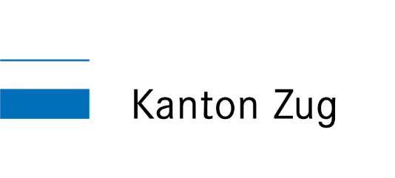
Fachstelle Statistik des Kantons Zug

